상품제안서
데일리핏 파스텔UV수동3단양우산_kc인증 | 상품코드: F31700

 |  |  |  |  |  |  | 02-412-0044 | www.easy1.co.kr
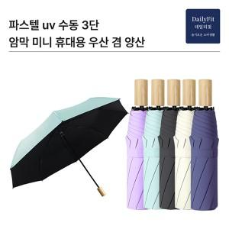

【상세/제작정보】 | <p><span style="font-size: 12pt;"><b>** 택배비 5000원vat별도/ 1박스 40개</b></span></p><p><span style="font-size: 12pt;"><b>** 기본 opp출고</b></span></p><p><span style="font-size: 12pt;"><b>&nbsp; &nbsp;종이케이스- 400원</b></span></p><p><span style="font-size: 12pt;"><b>&nbsp; &nbsp;종이케이스+포장- 900</b></span></p>

【인쇄/포장옵션】 | 레이저 / 종이케이스+선물포장

【공급단가】 | 수량 | 100~ | 300~ | 500~ | 1,000~ | 3,000~
*VAT별도 | 단가 | 4,500원 | 4,280원 | 4,180원 | 4,100원 | 4,030원

【상품 URL】 | https://easy1.co.kr:443/src/goods_detail.php?gdno=31700

